Sayfa1
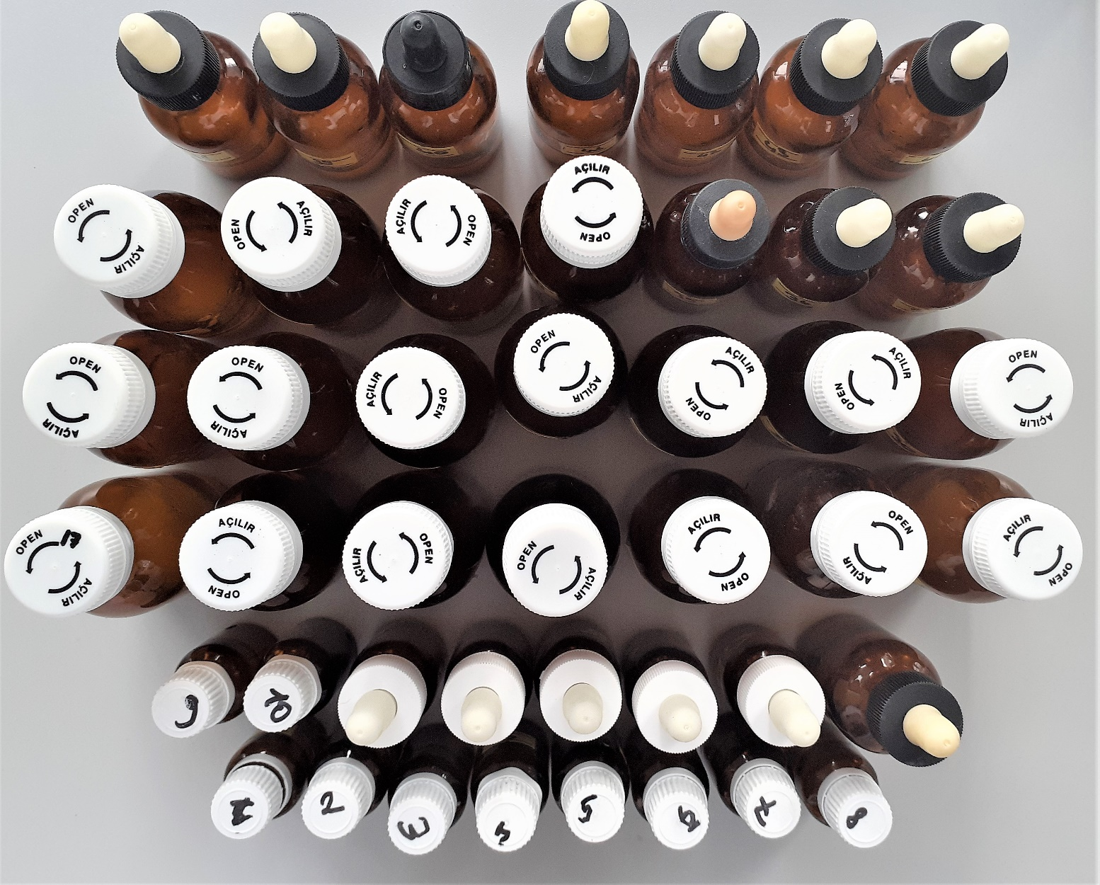
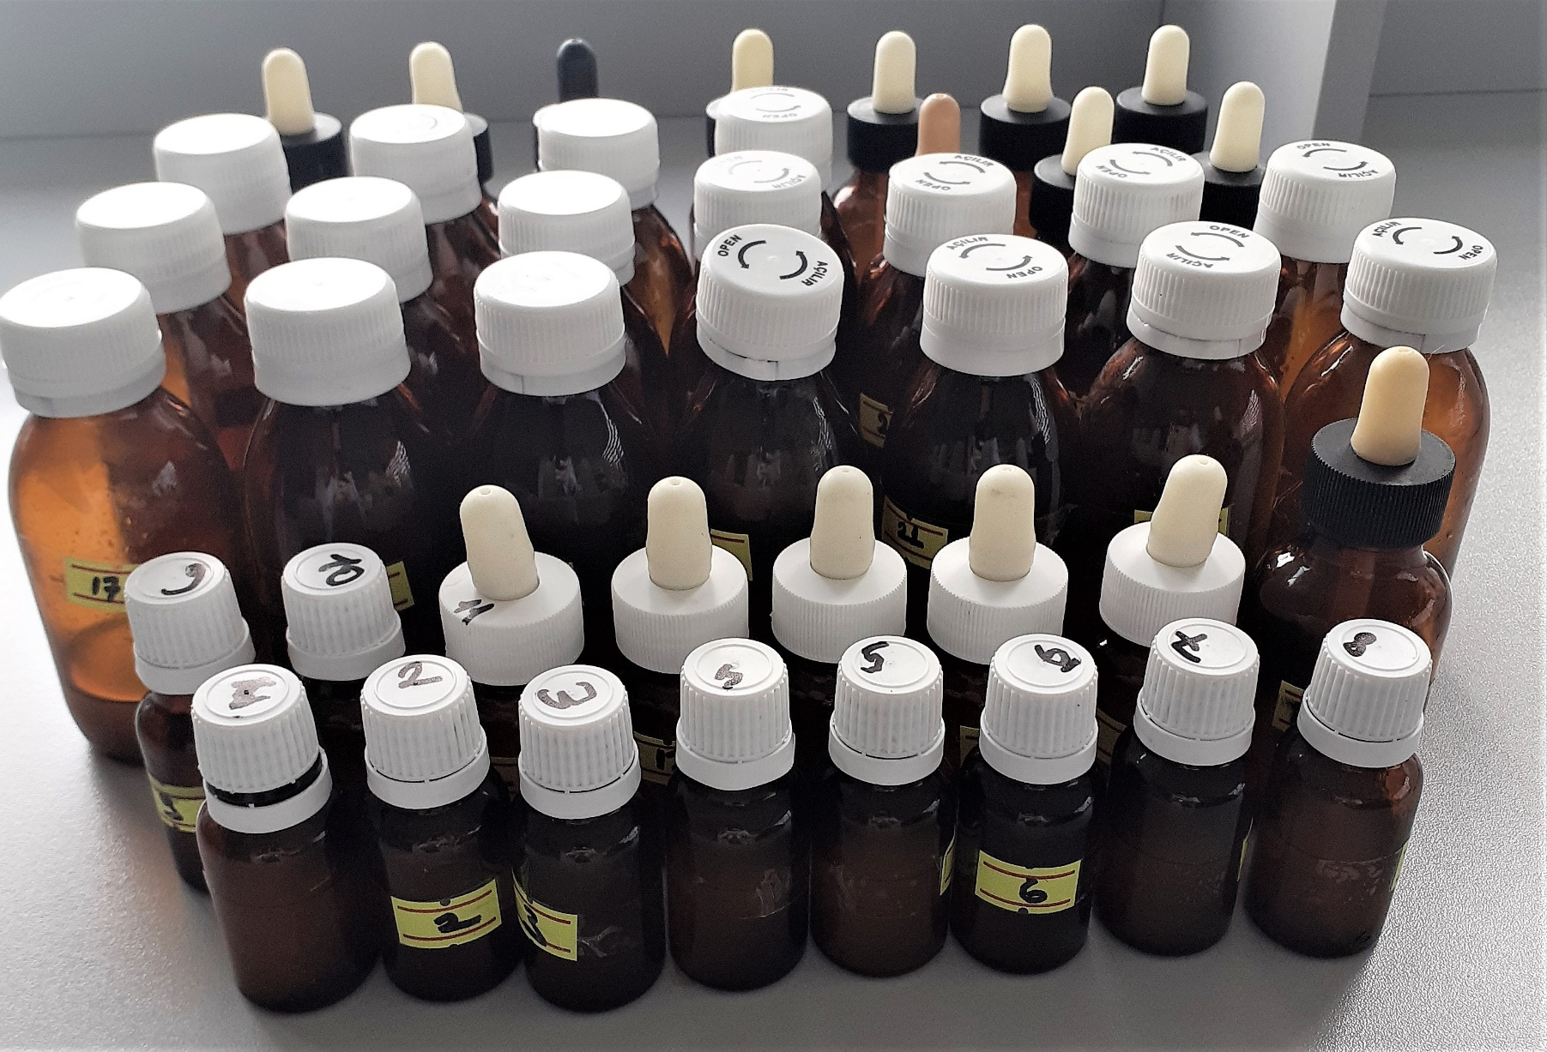
Numune Adı | TAS(mmol/L)
1 | 3.31
2 | 3.61
3 | 3.58
4 | 3.02 | Bu çalışmada "Relassay" marka kit kullanılmıştır.
5 | 3.6 | Kullanılan cihaz: Mindray marka BS300 model tam otomatik biyokimya cihazı
6 | 3.6 |  | TAS: Total Antioxidan Status
7 | 3.19
8 | 3.6
9 | 3.47
10 | 3.61
11 | 3.45
12 | 3.19
13 | 3.57
14 | 3.57
15 | 3.61
16 | 3.57
17 | 3.26
18 | 3.33
19 | 3.44
20 | 3.15
21 | 3.32
22 | 3.34
23 | 3.62
24 | 3.28
25 | 3.46
26 | 3.58
27 | 3.49
28 | 2.84
29 | 2.95
30 | 3.43
31 | 3.02
32 | 2.15
33 | 2.14
34 | 3.34
35 | 3.31
36 | 3.53
37 | 2.52
38 | 3.56
39 | 3.57
40 | 3.32
41 | 3
42 | 3.62
43 | 3.25
44 | 3.46

